Worksheet
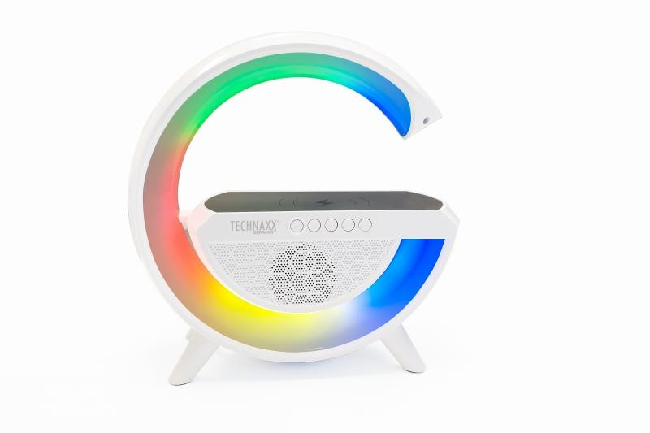
Technaxx LED-Nachtlicht Lautsprecher mit kabelloser Ladefunktion TX-264

Artikelnummer | 5102 |  | VE | 10
EAN | 4260358126180 |  | Stück pro Palette | 180
Zollnummer | 85271300 |  | Lagen Pro Palette | 3

Abmessungen - Artikel
Länge(cm) | Breite(cm) | Höhe(cm) | Gewicht(g)
21.5 | 7.7 | 23 | 684

Abmessungen - Artikelverpackung
Länge(cm) | Breite(cm) | Höhe(cm) | Leergewicht(g) | Gewicht(g) Artikel+Verpackung
25 | 8.5 | 25 | 113 | 842

Abmessungen - VE Karton (Masterkarton)
Länge(cm) | Breite(cm) | Höhe(cm) | Gewicht(g)
50 | 47 | 26.5 | 9400

Verpackung - Bestandteile
Rest Zubehör (g) | Papier/Pappe (g) | Styropor (g) | Kunstst. Hohlkörper(g) | Kunstst. Folien(g) | Materialverbunde (g)
12 | 32 | 0 | 0 | 2 | 0

Batterie- / Akkuinformationen
Batterie-benötigt | Batterie enthalten | Batterie-Typ | Batterie-System(Art)
Ja | Ja | Akku | Li-Ion - Lithium-Ionen-Akku
Anzahl(stk.) | Gewicht/Stk.(g) | Energiedichte(WH/Kg) | Leistung(WH)
1 | 44 | 0 | 0

Lithium Baterie
Energiegehalt | Gewicht (Kg)
2 | 44

Weiterführende Informationen
Technaxx Reseller Portal

